关系图
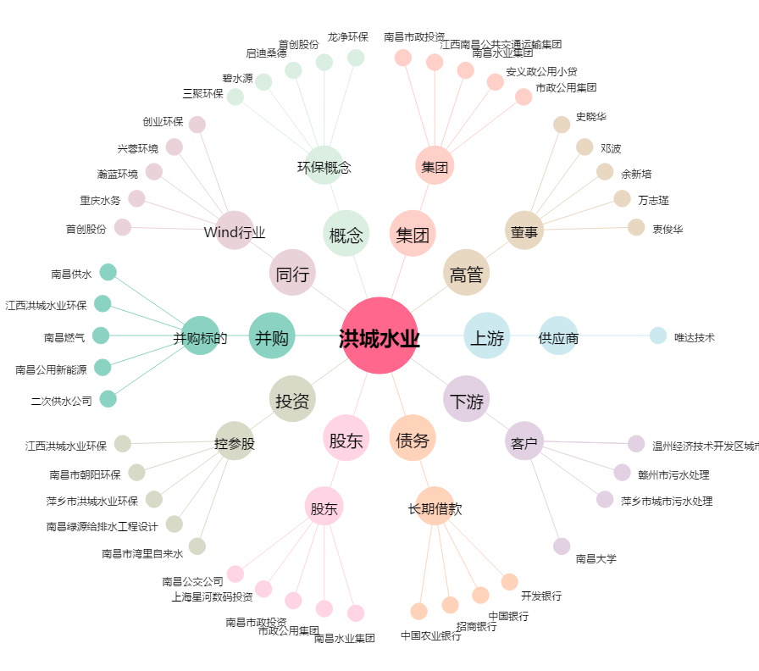
洪城水业[600461.SH] - 关系概览图

